6
式样书中没给出 稼働区分 稼働区分2 稼働区分3 显示的格式
1.是直接取数据库的值显示（" ",1,2）
2.显示（" ",1：稼働,2：非稼働）

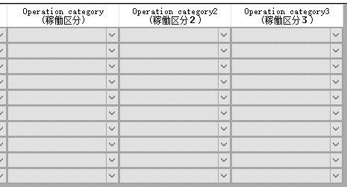

请参照红框，在datagrid里显示的时候，与追加时的内容一致。
默认情况下，所有的combobox里显示的值都是「コード＋[：]＋名称」作为显示值，コード作为value值

datagrid在可编辑的状态下是否参照 追加时下拉的内容

9
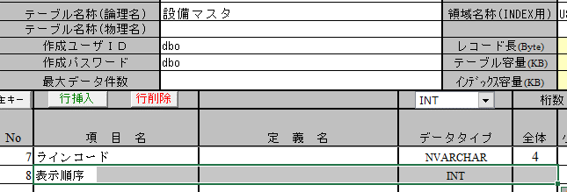
仕様書

DB定義書

11
1
检索条件的输入和检索时的结合条件的冲突
检索条件必须入力，但是结合条件却是任意。检索条件不是必须入力，但是结合条件却是必须的。

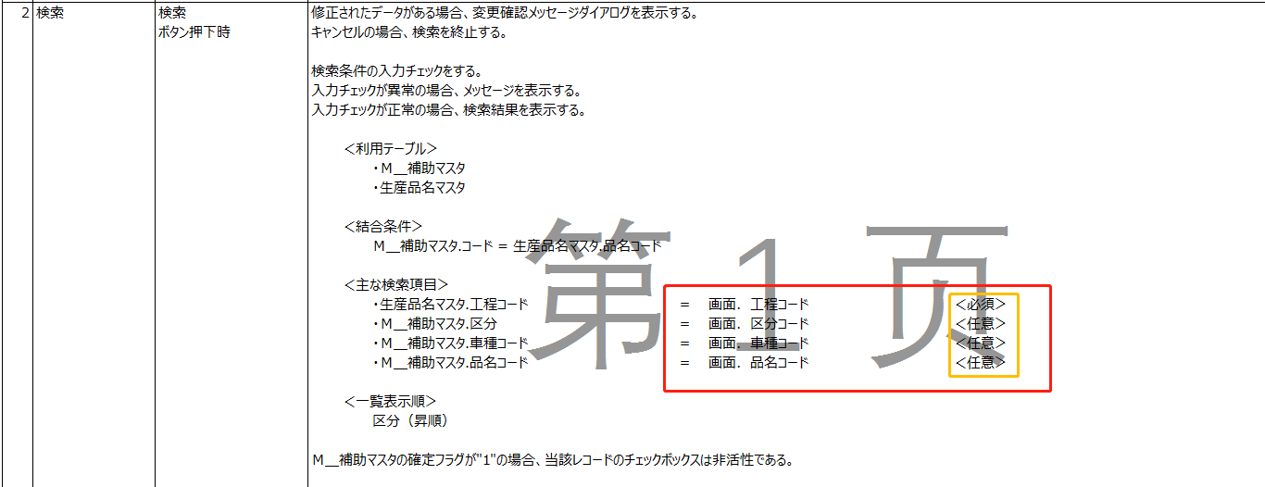

2
两张表的结合条件对应的字段类型不一样，这个请确定一下。
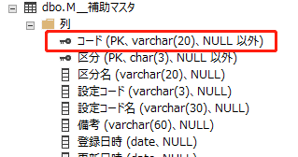
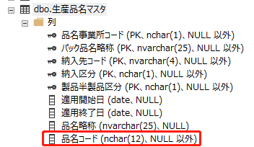

3
检索出来的结果一览中 品名コード 数据来源于 生産品名マスタの品名コード ，这边数据也可以取 用 Ｍ＿補助マスタ.コード吧？

13
1.这个功能主要是copy数据？需要copy哪些数据？Copy后的哪些字段需要修改？
2.在检查 Ｍ＿補助マスタ表中是否存在这样的数据 是不需要跟 生産品名マスタ 关联的，这样写就可以了 Ｍ＿補助マスタ.コード = 画面．複写品名コード
3.这边是不是应该查出有一条或者以上的数据就会报错终止？（Ｍ＿補助マスタ 有两个Key，这边只用一个Key作为检索条件）

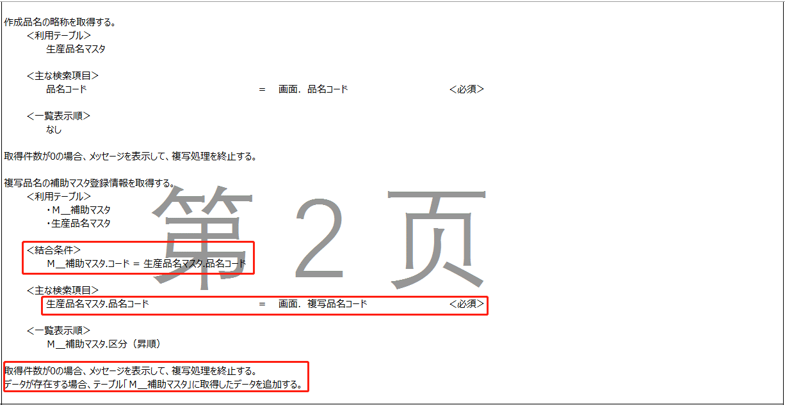
①コピーデータ：Ｍ＿補助マスタにコード以外の項目
②ここでチェックではない、コピー用データを取得する
③重複チェックが必要
ちなみに、検索結果でデータがある時、複写機能は無効

14
①文字フォントは画面のフォントですか？画面レイアウトの文字フォントは基準を参照しますか？それとも仕様書を参照しますか？

②二期の画面種類は「事務所」ですか？

③ヘッダエリアの画面名称の文字フォントは仕様書をを参照ですか？

①画面の文字フォントです。
フォントを参照しますが、サイズを参照しないでください。
②「事務所」です。
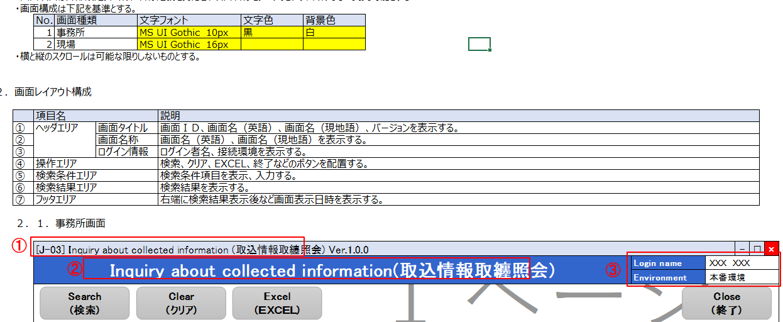

①、②

③共通仕様書のフォントをご参照ください。

③

①

